Инструкции
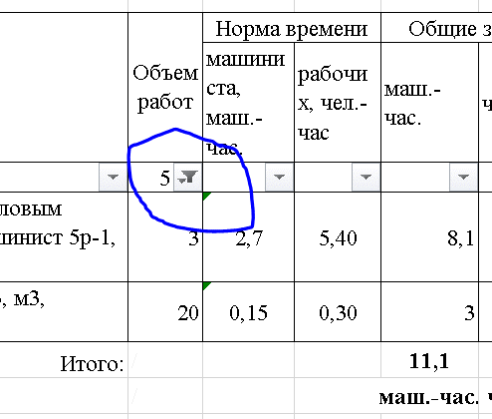
Фильтр объемов работ

Фильт объемов работ выключен
Показываются только работы с ненулевыми объемами

Фильт объемов работ с "пустыми" значениями включен
Весь перечень работ показывается

